Registro jornada

VISITA emprendepymeshop
REGISTRO JORNADA LABORAL
Jornada diaria | 8:00:00 |  |  |  |  | Estas columnas contienen fórmulas
Empleado | Fecha | Hora entrada | Inicio descanso | Fin descanso | Hora salida | Horas normales | Horas extras | Total horas trabajadas | Total Horas T. - Descanso | Total minutos trabajados
Empleado 1 | 2020-01-01 | 8:00:00 | 10:00:00 | 10:20:00 | 16:00:00 | 8:00:00 | 0:00 | 8:00:00 | 7:40:00 | 480

Empleado 2 | 2020-01-02 | 8:30:00 | 10:00:00 | 10:20:00 | 18:00:00 | 8:00:00 | 1:30:00 | 9:30:00 | 9:10:00 | 570
Empleado 3 | 2020-01-03 | 8:00:00 | 10:00:00 | 10:20:00 | 14:00:00 | 6:00:00 | 0:00 | 6:00:00 | 5:40:00 | 360
Empleado 4 | 2020-01-04 | 8:00:00 | 10:00:00 | 10:20:00 | 15:00:00 | 7:00:00 | 0:00 | 7:00:00 | 6:40:00 | 420
Empleado 5 | 2020-01-05 | 8:00:00 | 10:00:00 | 10:20:00 | 18:15:00 | 8:00:00 | 2:15:00 | 10:15:00 | 9:55:00 | 615
Empleado 6 | 2020-01-06 | 8:00:00 | 10:00:00 | 10:20:00 | 17:00:00 | 8:00:00 | 1:00:00 | 9:00:00 | 8:40:00 | 540

Empleado 7 | 2020-01-07 | 8:00:00 | 10:00:00 | 10:20:00 | 20:17:00 | 8:00:00 | 4:17:00 | 12:17:00 | 11:57:00 | 737
Empleado 8 | 2020-01-08 | 8:00:00 | 10:00:00 | 10:20:00 | 18:30:00 | 8:00:00 | 2:30:00 | 10:30:00 | 10:10:00 | 630
Empleado 9 | 2020-01-09 | 8:00:00 | 10:00:00 | 10:20:00 | 20:00:00 | 8:00:00 | 4:00:00 | 12:00:00 | 11:40:00 | 720
Empleado 10 | 2020-01-10 | 8:30:00 | 10:00:00 | 10:20:00 | 18:00:00 | 8:00:00 | 1:30:00 | 9:30:00 | 9:10:00 | 570
Empleado 11 | 2020-01-11 | 8:00:00 | 10:00:00 | 10:20:00 | 14:00:00 | 6:00:00 | 0:00 | 6:00:00 | 5:40:00 | 360
Empleado 12 | 2020-01-12 | 8:00:00 | 10:00:00 | 10:20:00 | 15:00:00 | 7:00:00 | 0:00 | 7:00:00 | 6:40:00 | 420

Empleado 13 | 2020-01-13 | 8:00:00 | 10:00:00 | 10:20:00 | 18:15:00 | 8:00:00 | 2:15:00 | 10:15:00 | 9:55:00 | 615
Empleado 14 | 2020-01-14 | 8:00:00 | 10:00:00 | 10:20:00 | 17:00:00 | 8:00:00 | 1:00:00 | 9:00:00 | 8:40:00 | 540
Empleado 15 | 2020-01-15 | 8:00:00 | 10:00:00 | 10:20:00 | 20:17:00 | 8:00:00 | 4:17:00 | 12:17:00 | 11:57:00 | 737
Empleado 16 | 2020-01-16 | 8:00:00 | 10:00:00 | 10:20:00 | 18:30:00 | 8:00:00 | 2:30:00 | 10:30:00 | 10:10:00 | 630
Empleado 17 | 2020-01-17 | 8:00:00 | 10:00:00 | 10:20:00 | 20:00:00 | 8:00:00 | 4:00:00 | 12:00:00 | 11:40:00 | 720

Empleado 18 | 2020-01-18 | 8:30:00 | 10:00:00 | 10:20:00 | 18:00:00 | 8:00:00 | 1:30:00 | 9:30:00 | 9:10:00 | 570
Empleado 19 | 2020-01-19 | 8:00:00 | 10:00:00 | 10:20:00 | 14:00:00 | 6:00:00 | 0:00 | 6:00:00 | 5:40:00 | 360
Empleado 20 | 2020-01-20 | 8:00:00 | 10:00:00 | 10:20:00 | 15:00:00 | 7:00:00 | 0:00 | 7:00:00 | 6:40:00 | 420
Empleado 21 | 2013-01-21 | 8:00:00 | 10:00:00 | 10:20:00 | 18:15:00 | 8:00:00 | 2:15:00 | 10:15:00 | 9:55:00 | 615
Empleado 22 | 2020-01-22 | 8:00:00 | 10:00:00 | 10:20:00 | 17:00:00 | 8:00:00 | 1:00:00 | 9:00:00 | 8:40:00 | 540
Empleado 23 | 2020-01-23 | 8:00:00 | 10:00:00 | 10:20:00 | 20:17:00 | 8:00:00 | 4:17:00 | 12:17:00 | 11:57:00 | 737
Empleado 24 | 2020-01-24 | 8:00:00 | 10:00:00 | 10:20:00 | 18:30:00 | 8:00:00 | 2:30:00 | 10:30:00 | 10:10:00 | 630
Empleado 25 | 2020-01-25 | 8:00:00 | 10:00:00 | 10:20:00 | 20:00:00 | 8:00:00 | 4:00:00 | 12:00:00 | 11:40:00 | 720
Empleado 21 |  |  |  |  |  | 0:00:00 | 0:00 | 0:00:00 | 0:00:00 | 0
VER PLANTILLA

BBDD empleados
VISITA emprendepymeshop
BASE DE DATOS EMPLEADOS
Nombre del empleado | Cargo
Empleado 1 | Nombre del cargo
Empleado 2 | Nombre del cargo
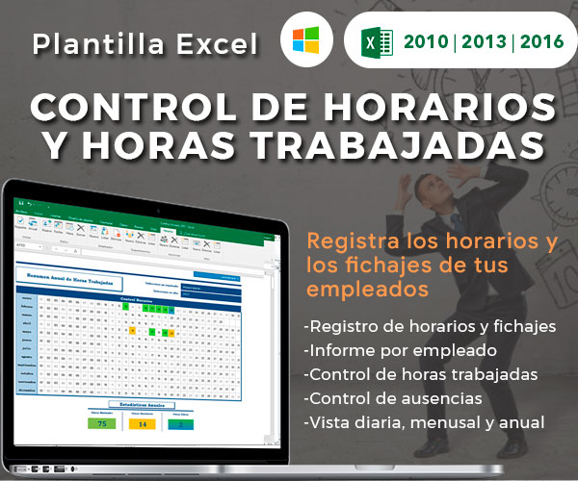
Empleado 3 | Nombre del cargo
Empleado 4 | Nombre del cargo
Empleado 5 | Nombre del cargo
Empleado 6 | Nombre del cargo
Empleado 7 | Nombre del cargo
Empleado 8 | Nombre del cargo
Empleado 9 | Nombre del cargo
Empleado 10 | Nombre del cargo
Ver Plantilla Premium
Empleado 11 | Nombre del cargo
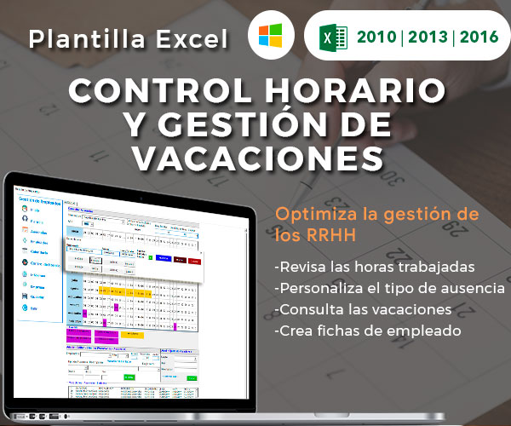
Empleado 12 | Nombre del cargo
Empleado 13 | Nombre del cargo
Empleado 14 | Nombre del cargo
Empleado 15 | Nombre del cargo
Empleado 16 | Nombre del cargo
Empleado 17 | Nombre del cargo
Empleado 18 | Nombre del cargo
Empleado 19 | Nombre del cargo
Ver Plantilla Premium
Empleado 20 | Nombre del cargo
Empleado 21 | Nombre del cargo
Empleado 22 | Nombre del cargo
Empleado 23 | Nombre del cargo
Empleado 24 | Nombre del cargo
Empleado 25 | Nombre del cargo

